Прайс
1 | Наименование | Автор | Художник | Аннотация | ISBN | EAN13 | Прп. | Формат | Код ТН ВЭД | Вес | Год | Шт. в уп. | Стр. | Возраст | Цена | Фото | Заказ | Сумма | Комментарий
 | История изобретений и открытий
 | Бах Иоганн Себастьян | Александр Ткаченко | Наталия Кондратова | Музыка Баха и в наши дни звучит, восхищая и потрясая слушателей. Но мало кто знает, каким он был человеком, как складывалась его судьба, что означает его странная фамилия. Эта книга откроет читателю образ гениального музыканта, черты его необыкновенной личности, всю жизнь служившей музыке. | 978-5-907842-59-5 | 9785907842595 | обл | 70x108 1/8 | 4901 99 000 0 | 90 г. | 2024 | 50 | 24 | 6+ | 175 | Бах |  | 0
 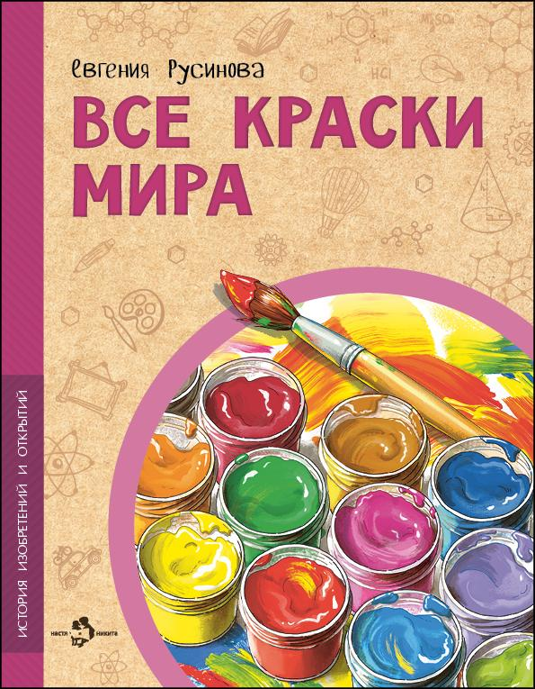 | Все краски мира | Евгения Русинова | Ирина Иванова | Акварельные, гуашевые, масляные, пастельные… Краски люди использовали всегда — чтобы сделать мир ярче, передать свои мысли и чувства. История красок — это история всего человечества. Узнаем, чем рисовали древние художники, какие пигменты были самыми дорогими в период Возрождения, а какие самыми опасными, и на какие ухищрения приходилось идти, чтобы краски долго сохраняли цвет. | 978-5-907953-20-8 | 9785907953208 | обл | 70x108 1/8 | 4901 99 000 0 | 90 г. | 2024 | 50 | 24 | 6+ | 175 | Краски мира |  | 0
 | Джордж Стефенсон. Отец железных дорог | Римма Алдонина | Фёдор Усачёв | Джорджа Стефенсона многие называют отцом железных дорог, причём не только Англии, но и всего мира. Почему? Первый паровоз построил не он, рельсы изобрёл не он. И паровой двигатель не он придумал. Так что же сделал этот «отец»? Изучил то, что изобрели до него, и построил лучший в мире паровоз и первую настоящую пассажирскую железную дорогу. Но прежде всего он «сделал» сам себя. | 978-5-907501-90-4 | 9785907501904 | обл | 70x108 1/8 | 4901 99 000 0 | 90 г. | 2022 | 50 | 24 | 6+ | 175 | Стефенсон |  | 0
 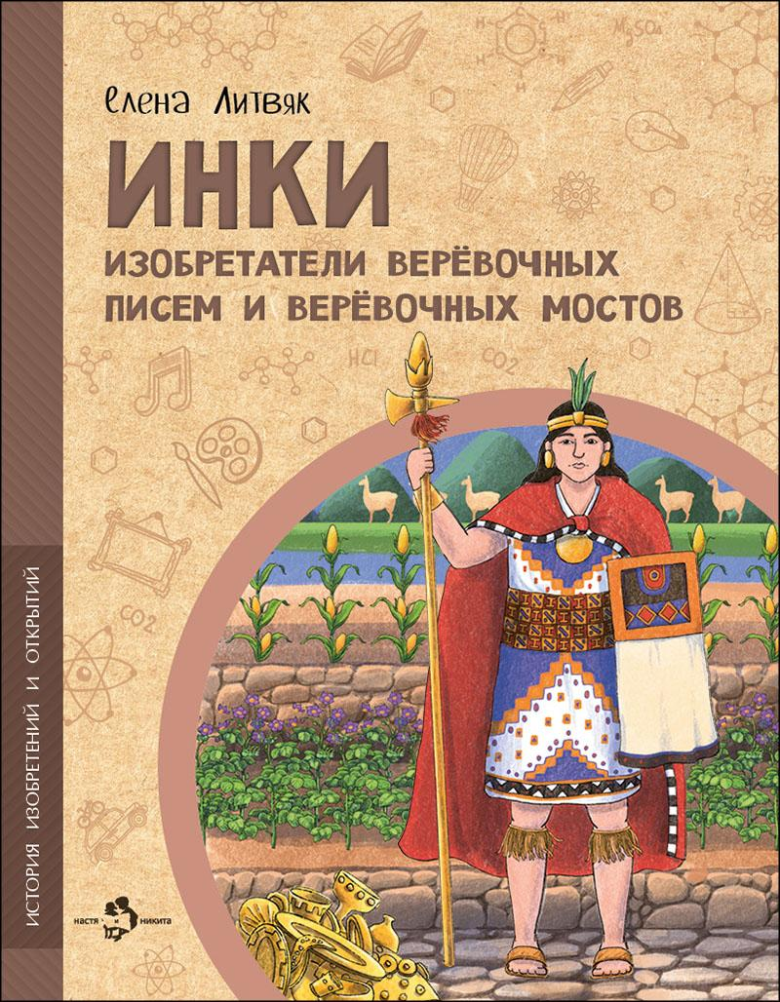 | Инки. Изобретатели верёвочных писем и верёвочных мостов | Елена Литвяк | Дарья Григорьева | Инки — индейцы, создавшие империю, которая пятьсот лет существовала в Южной Америке до того, как была уничтожена европейскими завоевателями. Информация об этой древней цивилизации восстанавливалась буквально по крупицам. Крепость Мачу-Пикчу, террасное земледелие, узелковая письменность… Чем ещё удивит нас уникальная культура инков? | 978-5-907953-84-0 | 9785907953840 | обл | 70x108 1/8 | 4901 99 000 0 | 90 г. | 2025 | 50 | 24 | 6+ | 220 | Инки |  | 0 | Новинка
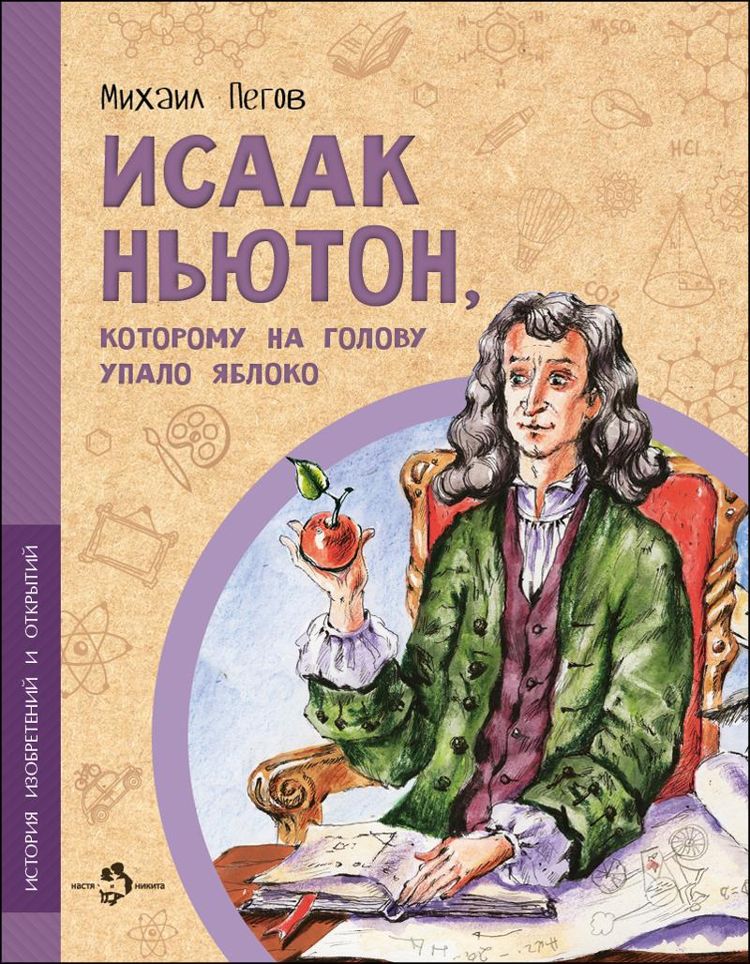 | Исаак Ньютон, которому на голову упало яблоко | Михаил Пегов | Наталия Новосвитная | Белый цвет состоит на самом деле из семи цветов. Все тела во Вселенной взаимно притягивают друг друга. Эти удивительные открытия сделал сын простого английского фермера Исаак Ньютон. Он также сформулировал три главных закона механики, стал первым учёным, посвящённым в рыцари, и членом парламента. | 978-5-907953-00-0 | 9785907953000 | обл | 70x108 1/8 | 4901 99 000 0 | 90 г. | 2025 | 50 | 24 | 6+ | 175 | Ньютон |  | 0
 | История интернета | Степан Кайманов | Ольга Салль | Интернет заслуженно относят к величайшим изобретениям двадцатого века. Современный мир сложно представить без возможности мгновенно отправить сообщение, поговорить с близкими по видеосвязи, купить что-нибудь в онлайн-магазине или поставить лайк в социальной сети. Интернет повсюду: в кафе, в автобусе, в смартфоне. Но кто, зачем и когда его придумал? | 978-5-907842-35-9 | 9785907842359 | обл | 70x108 1/8 | 4901 99 000 0 | 90 г. | 2024 | 50 | 24 | 6+ | 175 | История интернета |  | 0
 | Калашников. Человек и автомат | Олег Сотников | Владимир Голубев | Имя этого человека известно всему миру благодаря главному его изобретению — автомату Калашникова. Фронтовик, прекрасно знающий, каким должно быть по-настоящему надёжное оружие, он создал уникальный автомат, который не боится воды, жары, мороза, грязи и ударов. Это книга о Михаиле Тимофеевиче Калашникове и о его знаменитом АК-47, защищающем мирную жизнь нашей Родины. | 978-5-907953-83-3 | 9785907953833 | обл | 70x108 1/8 | 4901 99 000 0 | 90 г. | 2024 | 50 | 24 | 6+ | 220 | Калашников |  | 0 | Новинка
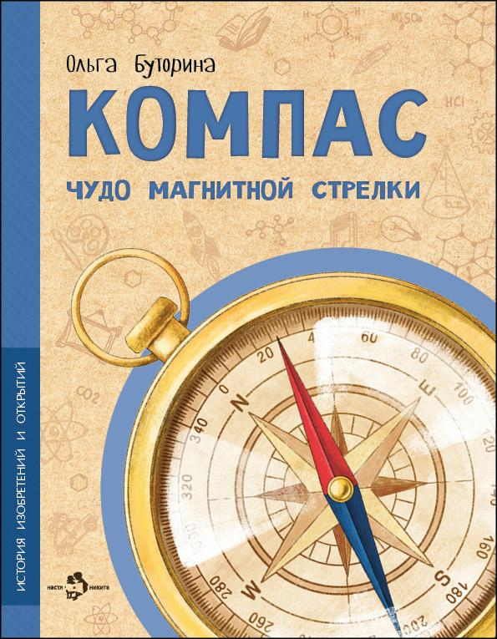 | Компас. Чудо магнитной стрелки | Ольга Буторина | Ольга Салль | Чтобы не сбиться в пути, люди придумали компас — небольшой прибор, который привёл человечество к великим географическим открытиям.Какими были первые компасы? Как они работают? Что такое девиация и магнитное склонение? Узнаем всё об удивительном приборе, который помогает путешественникам находить верный путь уже много столетий, и сделаем компас своими руками! | 978-5-907842-61-8 | 9785907842618 | обл | 70x108 1/8 | 4901 99 000 0 | 90 г. | 2024 | 50 | 24 | 6+ | 175 | Компас |  | 0
 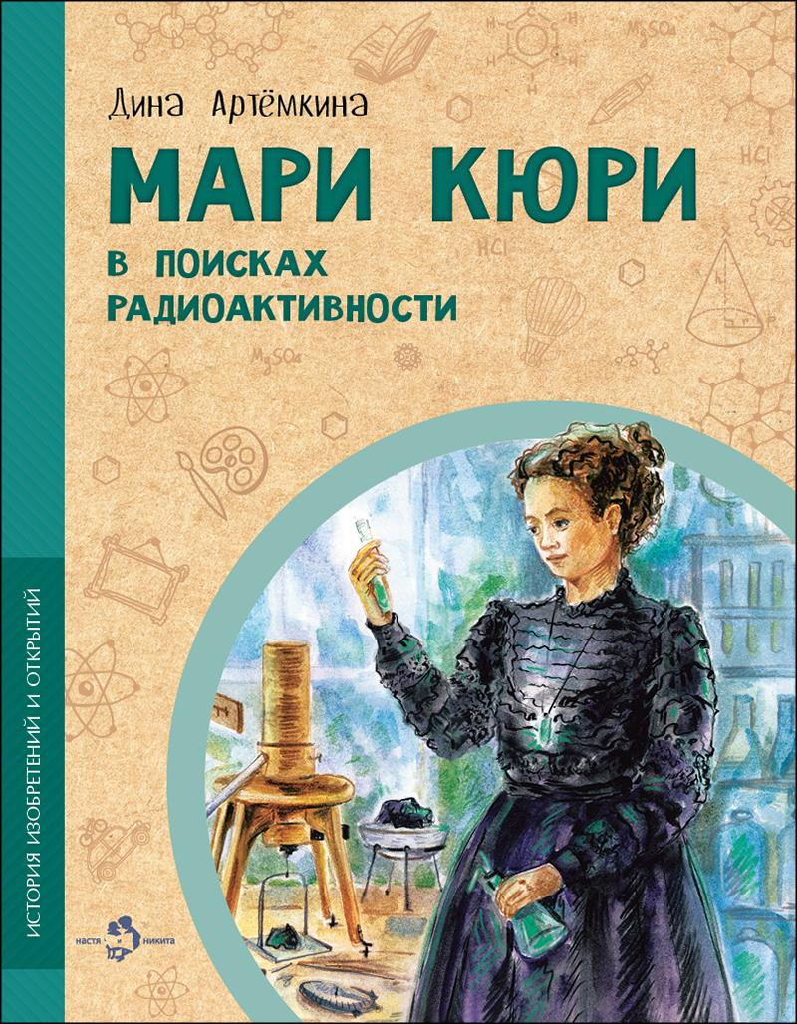 | Мари Кюри. В поисках радиоактивности | Дина Артёмкина | Елена Лобова | Открытие радиоактивности изменило мир физики и химии. Она используется в медицине, в археологии, промышленности и сельском хозяйстве. Благодаря радиоактивному распаду атомные электростанции вырабатывают электричество. Эта книга расскажет и об опасностях, которые несёт с собой радиация. Но главное — об авторе уникального открытия, Мари Кюри, которая не только покорила мир науки, но и открыла туда дорогу другим женщинам. | 978-5-907953-21-5 | 9785907953215 | обл | 70x108 1/8 | 4901 99 000 0 | 90 г. | 2025 | 50 | 24 | 6+ | 175 | Кюри |  | 0
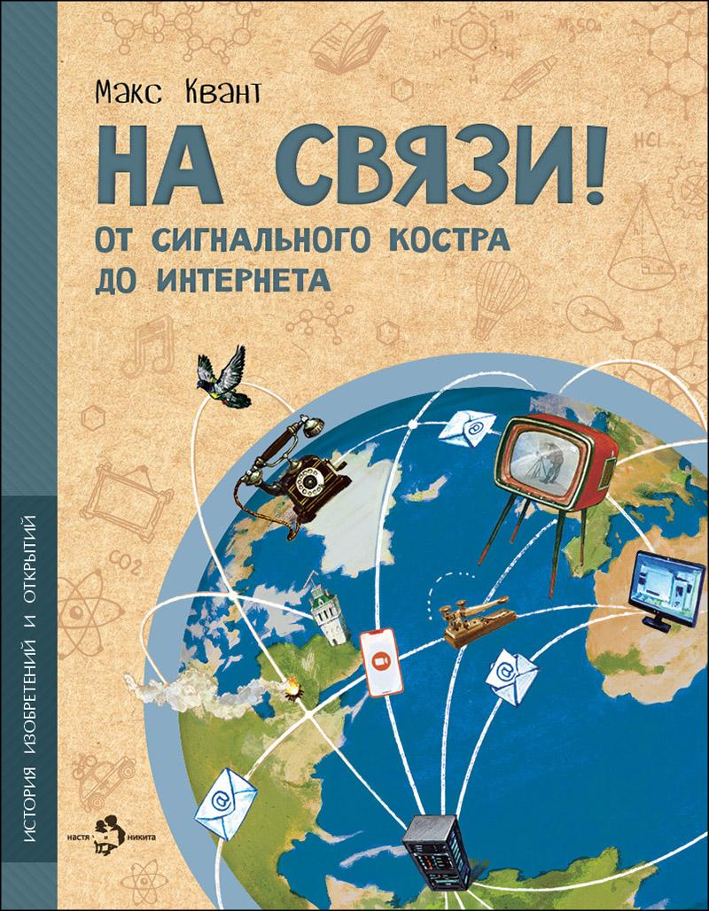 | На связи. От сигнального костра до Интернета | Макс Квант | Ольга Салль | Вопрос передачи информации волновал людей ещё в доисторические времена. И что только они не придумывали, чтобы быть на связи! Сигнальные костры, голубиная почта, оптический телеграф, азбука Морзе, радио, телевидение, Интернет… Давайте узнаем, как это всё работало и какой огромный путь проделало человечество в поисках эффективных средств коммуникации. | 978-5-907842-63-2 | 9785907842632 | обл | 70x108 1/8 | 4901 99 000 0 | 90 г. | 2024 | 50 | 24 | 6+ | 175 | На связи |  | 0
 | Николай Коперник. Остановивший Солнце, сдвинувший Землю | Михаил Пегов | Владимир Голубев | Благодаря открытию Николая Коперника люди узнали, что Земля вращается вокруг Солнца, а не наоборот. Впрочем, для своих земляков Коперник не только великий астроном. Для них он также замечательный врач, инженер и экономист, настоящий гражданин и патриот. О научных открытиях Коперника, а также о том, чем ещё он заслужил любовь соотечественников, эта книжка. | 978-5-907842-64-9 | 9785907842649 | обл | 70x108 1/8 | 4901 99 000 0 | 90 г. | 2024 | 50 | 24 | 6+ | 175 | Коперник |  | 0
 | Николай Лобачевский. Великий геометр | Дина Артёмкина | Валерий Кожин | Случаются в науке открытия, которые переворачивают представление о том, как устроен мир, и запускают множество других удивительных открытий. Таким прорывом стала геометрия Николая Лобачевского. До него учёные знали геометрию, описанную древним математиком Евкли́дом, нам она знакома по школьной программе. Но оказалось, что пространство может быть устроено иначе, а значит, мир сложнее, чем кажется. | 978-5-907842-99-1 | 9785907842991 | обл | 70x108 1/8 | 4901 99 000 0 | 90 г. | 2025 | 50 | 24 | 6+ | 175 | Лобачевский |  | 0
 | Подсмотрено у природы | Елена Максимова | Валерий Кожин | Крыло самолёта, акваланг, рыболовные сети, бумага, застёжка-липучка, светоотражатели… Тысячи вещей, делающих нашу жизнь удобнее и безопаснее, люди придумали, наблюдая за природой и перенимая идеи для своих собственных изобретений у растений, зверей, рыб, птиц и насекомых. | 978-5-907842-65-6 | 9785907842656 | обл | 70x108 1/8 | 4901 99 000 0 | 90 г. | 2024 | 50 | 24 | 6+ | 175 | Подсмотрено у природы |  | 0
 | Финикийцы. Придумавшие буквы и прозрачное стекло | Елена Литвяк | Наталья Новосвитная | Финикийцы придумали множество вещей, которыми мы пользуемся до сих пор. Во-первых, буквенный алфавит. Во-вторых, прозрачное стекло. В-третьих, быстроходные корабли. Финикийцы первыми решились плыть по грозному Атлантическому океану ради неведомых земель Африки, нашли способ делать яркую краску для ткани и научились выращивать сладкие финики. | 978-5-907953-87-1 | 9785907953871 | обл | 70x108 1/8 | 4901 99 000 0 | 90 г. | 2025 | 50 | 24 | 6+ | 220 | Финикийцы |  | 0 | Переиздание
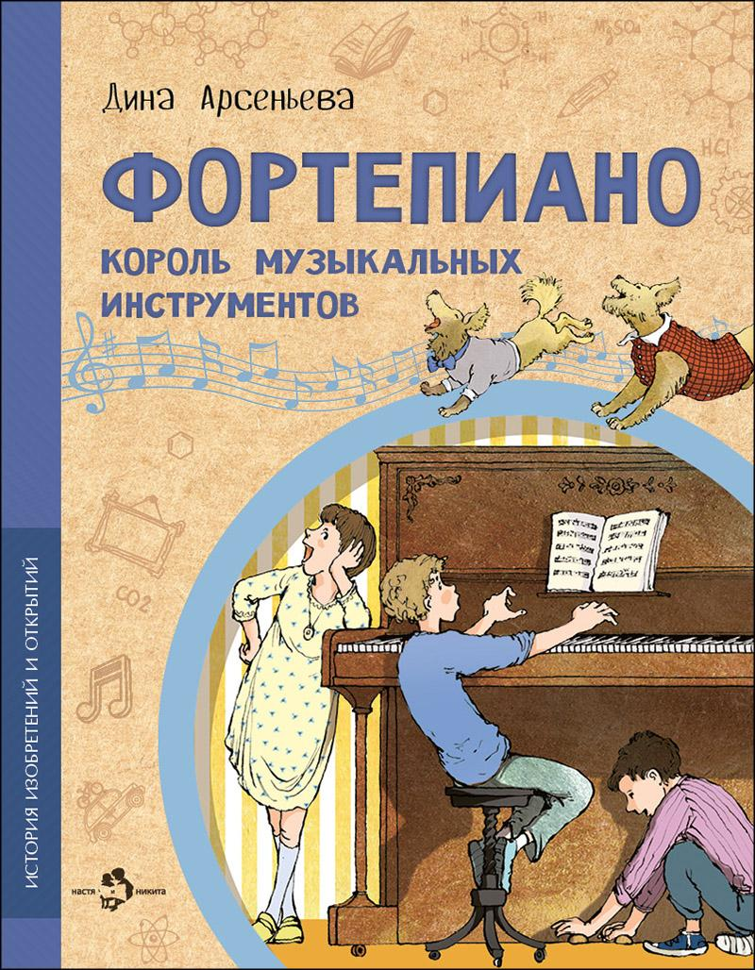 | Фортепиано. Король музыкальных инструментов | Дина Арсеньева | Наталия Кондратова, Пётр Кондратов | Что общего между тетивой лука и современным пианино? Зачем роялю три педали? Что у него внутри? Кто написал «Собачий вальс»? И как всё-таки правильно: пианино или фортепиано? Чтобы узнать обо всех секретах, совсем не обязательно вскрывать инструмент. Достаточно просто прочитать эту книжку. | 978-5-907842-57-1 | 9785907842571 | обл | 70x108 1/8 | 4901 99 000 0 | 90 г. | 2024 | 50 | 24 | 6+ | 175 | Фортепиано |  | 0
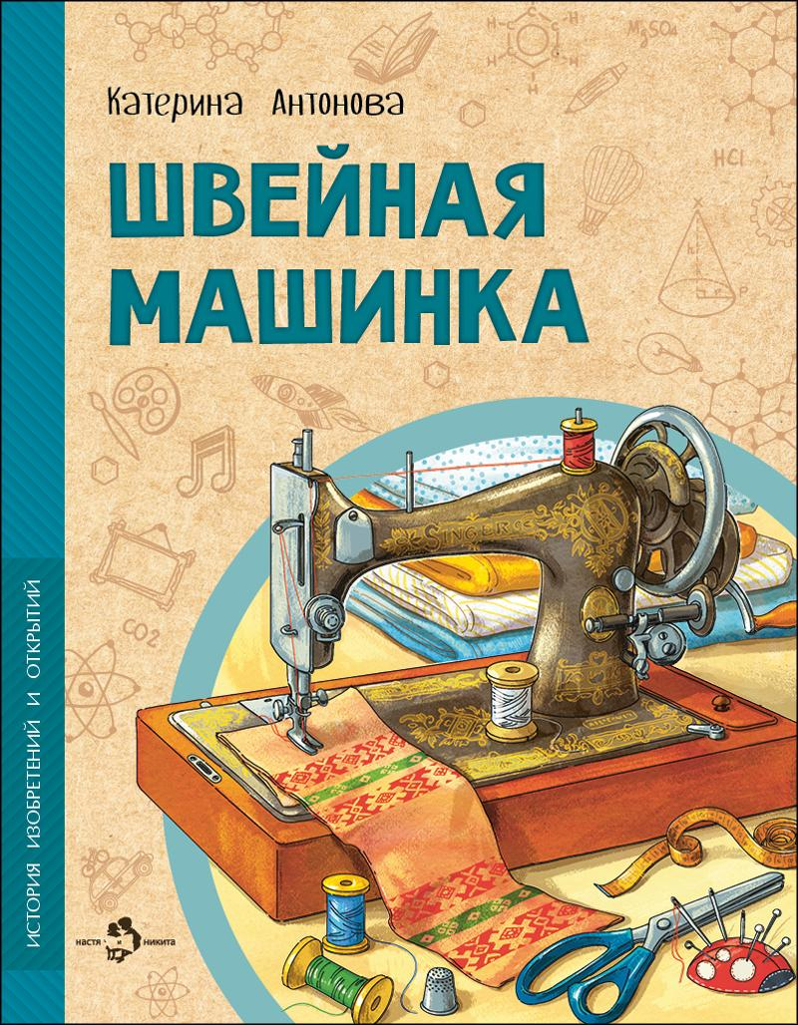 | Швейная машинка | Катерина Антонова | Ирина Иванова | Раньше всю одежду шили вручную — это было очень долго и дорого. Но неутомимые изобретатели снова и снова предпринимали попытки придумать устройство для шитья, пока это наконец не удалось! Эта книга — о неудачах и успехах, приведших к изобретению швейной машинки, благодаря которой каждый из нас может носить удобную и красивую одежду. | 978-5-907684-95-9 | 9785907684959 | обл | 70x108 1/8 | 4901 99 000 0 | 90 г. | 2023 | 50 | 24 | 6+ | 175 | Швейная машинка |  | 0
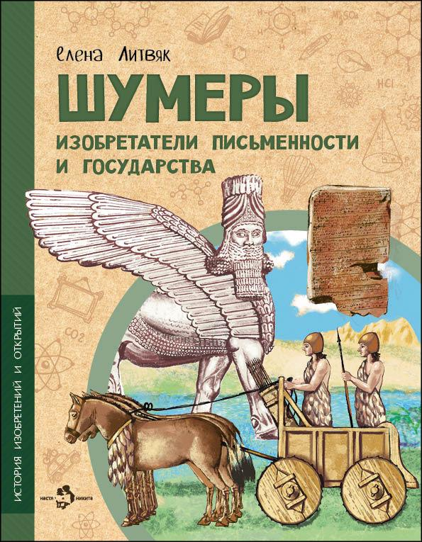 | Шумеры. Изобретатели письменности и государства | Елена Литвяк | Наталья Новосвитная | Об этой цивилизации учёные узнали лишь около ста пятидесяти лет назад. И с тех пор точно известно, кто именно изобрёл привычные нам вещи: колёсую повозку, парусную лодку, гончарный круг, знаки письма и самое первое в мире государство. Это были жившие в Месопотамии древние шумеры. | 978-5-907953-86-4 | 9785907953864 | обл | 70x108 1/8 | 4901 99 000 0 | 90 г. | 2025 | 50 | 24 | 6+ | 220 | Шумеры |  | 0 | Переиздание
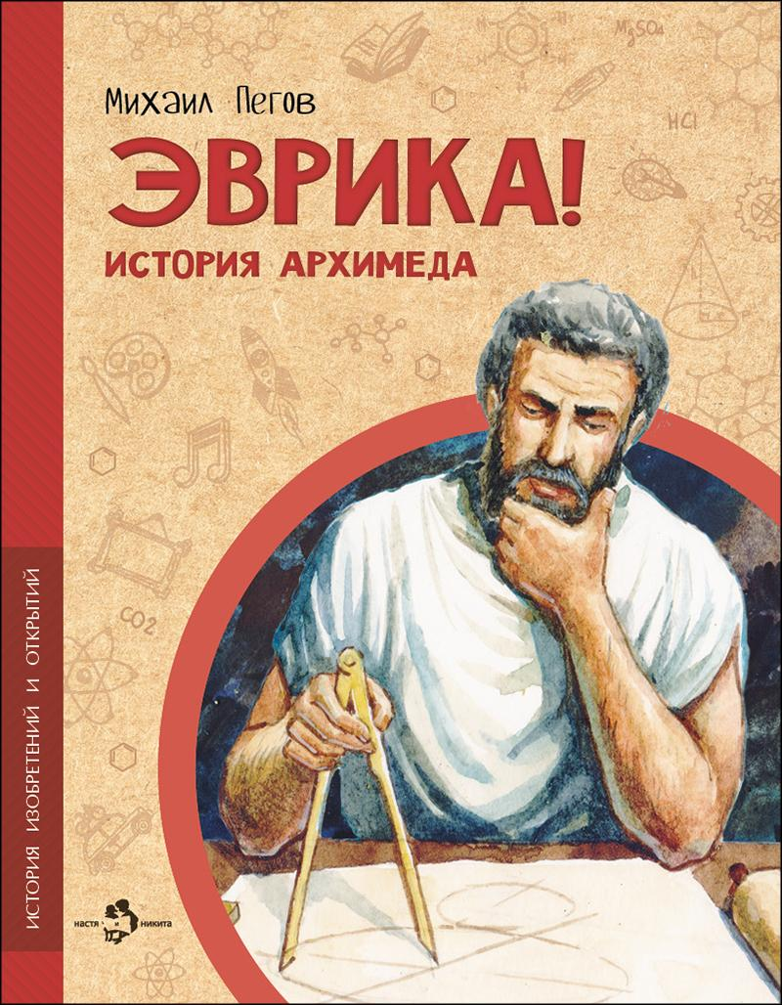 | Эврика! История Архимеда | Михаил Пегов | Владимир Голубев | Узнать объём любого предмета, даже самой замысловатой формы, с помощью погружения его в жидкость. Пересчитать все песчинки во Вселенной. И даже перевернуть Землю — была бы только «точка опоры». Великий древнегреческий механик, математик и физик Архимед знал, как всё это сделать. Эта история о нём, о времени, в котором он жил, и об изобретённых им удивительных механизмах, которыми мы и сейчас пользуемся каждый день. | 978-5-907842-68-7 | 9785907842687 | обл | 70x108 1/8 | 4901 99 000 0 | 90 г. | 2024 | 50 | 24 | 6+ | 175 | Эврика |  | 0
 | Энергия. От водяного колеса до атомной электростанции | Наталия и Василий Волковы | Наталья Новосвитная | Мы привыкли, что в домах есть розетки, провода и электрический ток. Люди давно научились получать энергию из природы: из нефти, газа, угля, от воды, ветра, солнца, приливов и отливов и даже с помощью расщепления атома! Давайте узнаем, как это происходит и что придумало человечество, чтобы сделать свою жизнь удобнее и комфортнее. | 978-5-907953-82-6 | 9785907953826 | обл | 70x108 1/8 | 4901 99 000 0 | 90 г. | 2024 | 50 | 24 | 6+ | 175 | Энергия |  | 0 | Новинка
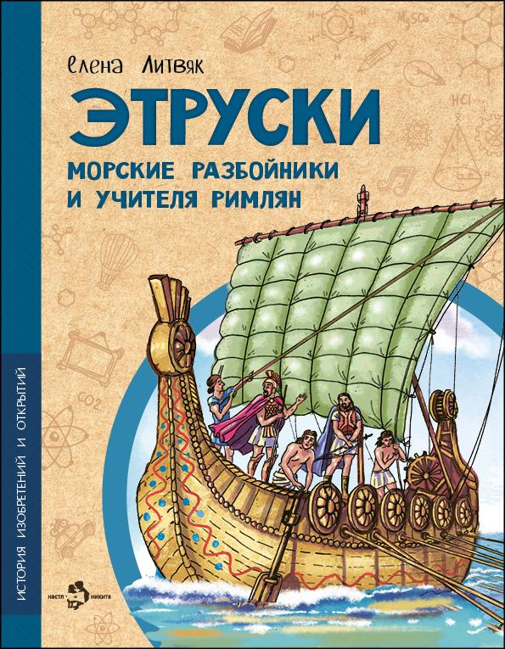 | Этруски. Морские разбойники и учителя римлян | Елена Литвяк | Наталья Новосвитная | Этруски прославились воинственностью и жестоким морским разбоем, но этот же народ научил своих соседей, древних римлян, строить водопровод и возводить городские стены. И даже писать! Какой была цивилизация этрусков? Что за удивительные изобретения достались от них другим странам? Цивилизация этрусков сгинула в водовороте времени, но многими из их открытий мы пользуемся и сейчас. | 978-5-907842-91-5 | 9785907842915 | обл | 70x108 1/8 | 4901 99 000 0 | 90 г. | 2024 | 50 | 24 | 6+ | 175 | Этруски |  | 0
 | Познавательные книги |  |  |  |  |  |  |  |  |  |  |  |  |  |  |  |  | 0
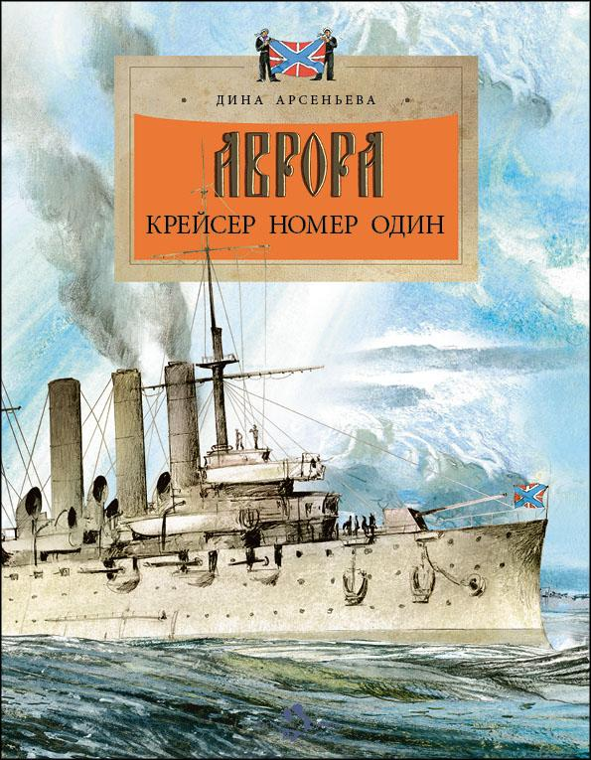 | Аврора. Крейсер номер один | Дина Арсеньева | Наталия Кондратова | «Аврора» — самый знаменитый крейсер русского флота. Это корабль-герой, первое сражение которого случилось в самом начале прошлого века на Русско-японской войне. И корабль-легенда, ставший символом революции 1917 года. И это уникальный крейсер-музей, один из главных символов Санкт-Петербурга, побывать на котором может каждый. | 978-5-907953-52-9 | 9785907953529 | обл | 70x108 1/8 | 4901 99 000 0 | 90 г. | 2025 | 50 | 24 | 6+ | 220 | Аврора |  | 0
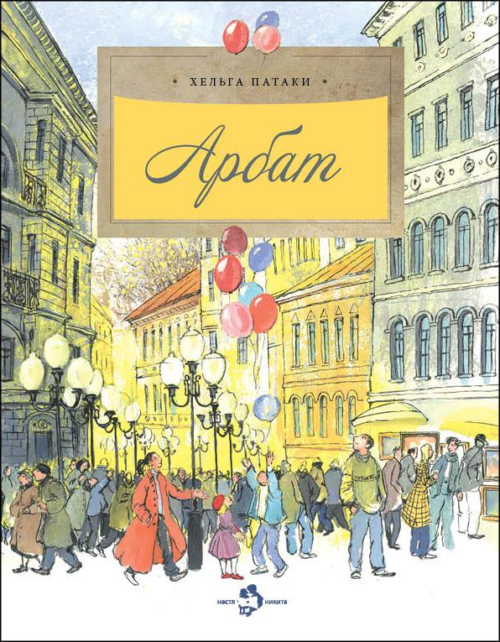 | Арбат | Хельга Патаки | Наталия Кондратова | Арбат и его переулки — одно из самых известных мест Москвы. Арбат был улицей военных и улицей ремесленников, улицей аристократов и улицей доходных домов. Мы узнаем, как жил Арбат в советское время, в годы Великой Отечественной войны, как появились на карте Москвы два Арбата, какие дома там самые знаменитые и как он стал пешеходной улицей. | 978-5-907953-38-3 | 9785907953383 | обл | 70x108 1/8 | 4901 99 000 0 | 90 г. | 2025 | 50 | 24 | 6+ | 190 | Арбат |  | 0
 | Арктика. Ледяная шапка Земли | Хельга Патаки | Анна Михайлова | На первый взгляд мрачная и безжизненная, Арктика раскроется и щедро наградит того, кто окажется достаточно смел и вынослив. Кем были первые исследователи этих земель? Как здесь возводят дома? Какие уникальные животные живут в этих краях? И конечно, откуда берётся северное сияние? | 978-5-907953-79-6 | 9785907953796 | обл | 70x108 1/8 | 4901 99 000 0 | 90 г. | 2025 | 50 | 24 | 6+ | 220 | Арктика |  | 0
 | Байкал. Прозрачное чудо планеты | Александр Ткаченко | Елена Поповская | Байкал — самое большое и глубокое озеро на Земле. Словно драгоценный алмаз, лежит оно посреди бескрайних сибирских просторов. В нём чистейшая вода из трёхсот горных рек, удивительные животные и рыбы, которых больше нет нигде на нашей планете. Прогуляться по его прозрачному льду, узнать легенду о красавице Ангаре и разгадать загадки старинной песни «Славное море — священный Байкал» смогут читатели этой книги. | 978-5-907953-46-8 | 9785907953468 | обл | 70x108 1/8 | 4901 99 000 0 | 90 г. | 2025 | 50 | 24 | 6+ | 190 | Байкал |  | 0
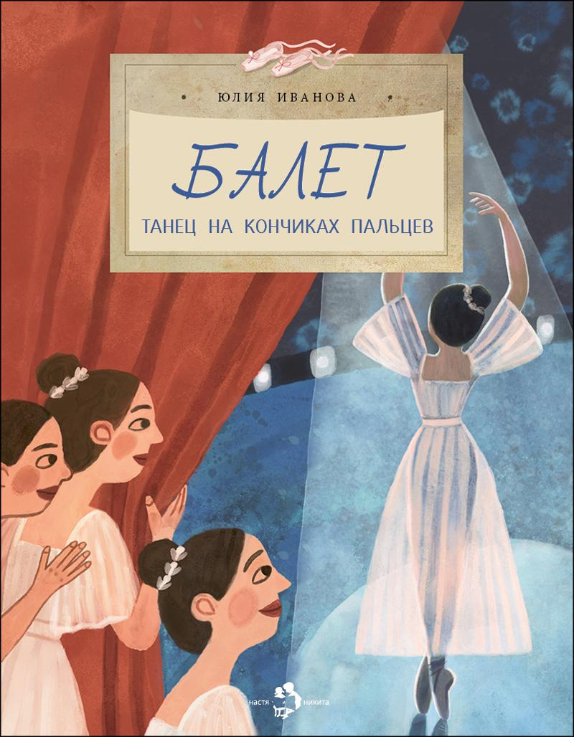 | Балет. Танец на кончиках пальцев | Юлия Иванова | Мария Доронина | Балет — особенный вид сценического искусства, сочетающий хореографию, музыку и драматургию. Какие упражнения необходимы, чтобы научиться танцевать на кончиках пальцев? Зачем изучать французский язык? Что такое экзерсис, и как появилась балетная пачка? Давайте раскроем несколько секретов классического танца и убедимся, что невесомость достигается только упорным трудом. | 978-5-907842-22-9 | 9785907842229 | обл | 70x108 1/8 | 4901 99 000 0 | 90 г. | 2024 | 50 | 24 | 6+ | 175 | Балет |  | 0
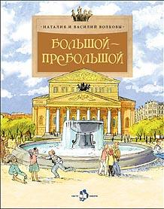 | Большой-пребольшой | Наталия и Василий Волковы | Наталия Кондратова | Книга посвящена Большому театру, без которого невозможно представить Москву, Россию, нашу культуру. Во всем мире знают, как выглядит его величественное здание, многим посчастливилось посетить спектакли, поставленные на прославленной сцене. Авторы книги живо и интересно рассказывают о том, как начиналась история Большого театра, сколько пожаров и перестроек он пережил, как постепенно складывался существующий сегодня облик здания на Театральной площади. Говорится и о судьбе театра после революции, и о самых знаменитых оперных и балетных спектаклях. И, конечно, читателя заинтересуют подробные сведения о том, что было сделано в ходе грандиозной реконструкции 2005–2011 годов. В отдельные главки выделены. «Свет в театре», «Звук в театре» и даже «Кошки в Большом». Заключительная часть «Восставший из руин» напоминает о том, сколько пришлось пережить Большому театру, чтобы вновь и вновь открывать свои двери для зрителей. | 978-5-907953-37-6 | 9785907953376 | обл | 70x108 1/8 | 4901 99 000 0 | 90 г. | 2025 | 50 | 24 | 6+ | 190 | Большой-пребольшой |  | 0
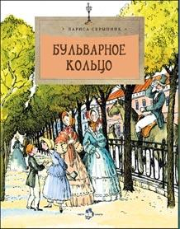 | Бульварное кольцо | Лариса Скрыпник | Наталия Кондратова | Незабываемая прогулка по живописному московскому Бульварному кольцу ждёт читателей этой книги. Она познакомит с особенностями, историей, легендами и традициями десяти знаменитых бульваров. Привычные городские пейзажи обретают исторический объем, раскрывают свою биографию и становятся ещё дороже. | 978-5-907953-19-2 | 9785907953192 | обл | 70x108 1/8 | 4901 99 000 0 | 90 г. | 2025 | 50 | 24 | 6+ | 175 | Бульварное кольцо |  | 0
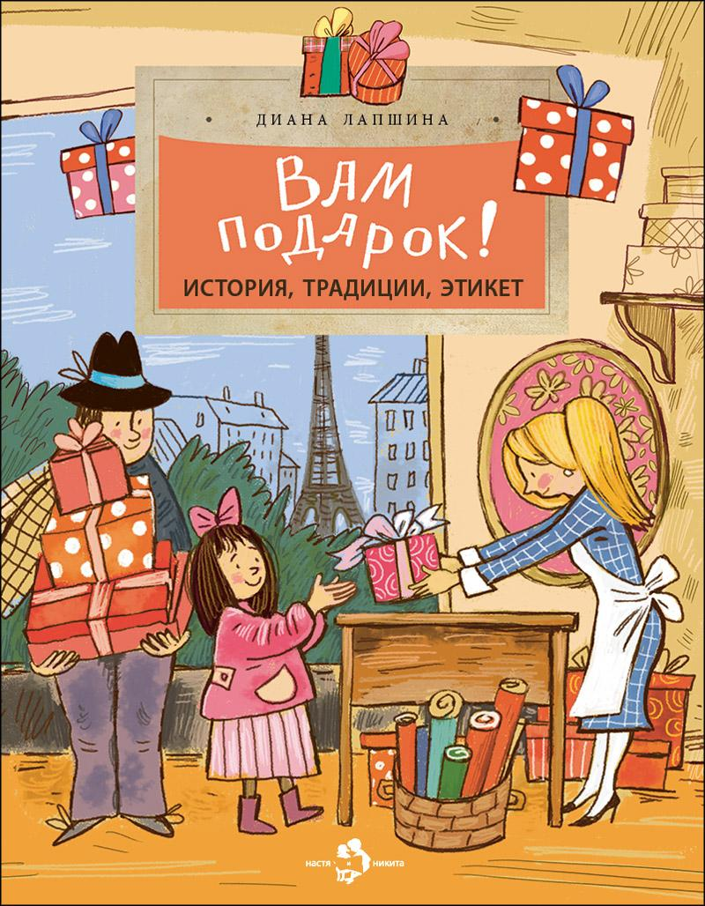 | Вам подарок! История, традиции, этикет | Диана Лапшина | Диана Лапшина | Царю Ивану Грозному подарили слона, Петру Первому — янтарную комнату. Франция подарила Америке статую Свободы, а Россия Франции мост. Подарки могут быть удачными и не очень, сделанными от души или полными коварства. Эта книжка про самые удивительные и необычные подарки, которые случались за историю человечества, про подарочный этикет и традиции разных стран. | 978-5-907953-22-2 | 9785907953222 | обл | 70x108 1/8 | 4901 99 000 0 | 90 г. | 2025 | 50 | 24 | 6+ | 175 | Вам подарок! |  | 0
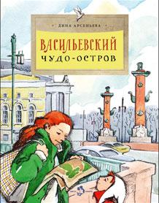 | Васильевский чудо-остров | Дина Арсеньева | Елена Поповская | Васильевский остров — один из самых знаменитых и старейших районов Санкт-Петербурга. Эта книга расскажет о том, почему на острове всегда гуляет ветер, что такое Ростральные колонны и когда на берегах Невы появились египетские сфинксы. А ещё о страшных наводнениях и об известных людях, живших в этих местах. | 978-5-907953-43-7 | 9785907953437 | обл | 70x108 1/8 | 4901 99 000 0 | 90 г. | 2025 | 50 | 24 | 6+ | 190 | Васильевский остров |  | 0
 | ВДНХ. Главная выставка страны. | Наталия и Василий Волковы | Наталия Кондратова | Скульптура «Рабочий и колхозница», Зелёный театр, сказочной красоты фонтаны… ВДНХ — не только замечательный парк. В павильонах этой легендарной выставки всегда можно было увидеть самые новые технические достижения и изобретения, узнать, как живут разные народы. Яркие страницы истории «выставки чудес» — тема этой книги. | 978-5-907953-29-1 | 9785907953291 | обл | 70x108 1/8 | 4901 99 000 0 | 90 г. | 2025 | 50 | 24 | 6+ | 175 | ВДНХ |  | 0
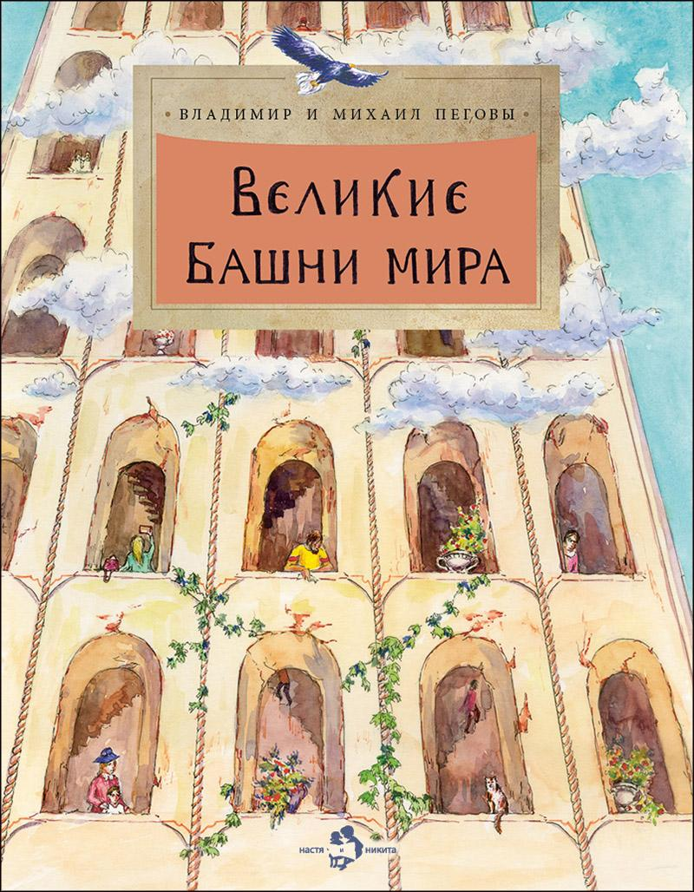 | Великие башни мира | Владимир и Михаил Пеговы | Фёдор Усачёв | Сегодня небоскрёбами никого не удивишь. Огромные здания достигают высоты чуть ли не в километр! А начиналось всё десять тысяч лет назад со скромной Иерихонской башни высотой всего-то в восемь метров. Эта книга расскажет о том, какие высотные сооружения возводились в разное время в разных частях света и зачем люди на протяжение многих веков так упорно стремились ввысь. | 978-5-907953-68-0 | 9785907953680 | обл | 70x108 1/8 | 4901 99 000 0 | 90 г. | 2025 | 50 | 24 | 6+ | 220 | Великие башни мира |  | 0
 | Владимир Даль | Александр Ткаченко | Ольга Громова | В этой книжке рассказывается об удивительных приключениях Владимира Даля — моряка, врача, военного хирурга, близкого друга Пушкина. Не в тиши кабинета, а среди битв и сражений он по крупицам собирал услышанные слова, выражения, обороты русской речи, чтобы создать свой знаменитый «Толковый словарь живого великорусского языка». | 978-5-907953-69-7 | 9785907953697 | обл | 70x108 1/8 | 4901 99 000 0 | 90 г. | 2025 | 50 | 24 | 6+ | 220 | Даль |  | 0
 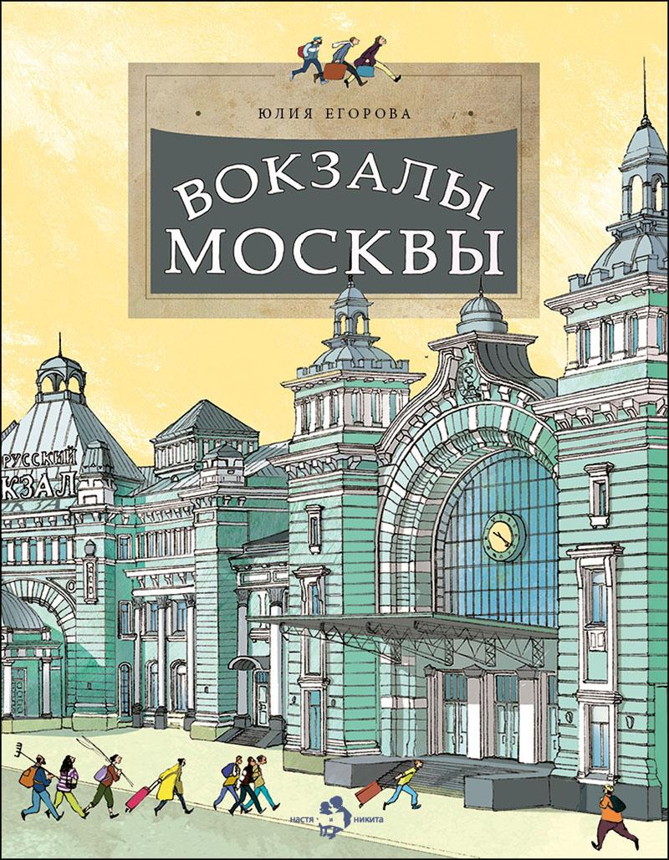 | Вокзалы Москвы | Юлия Егорова | Пётр Кондратов | Железная дорога — это целый мир: рельсы, шпалы, платформы, перегоны и, конечно, вокзалы. В нашем путешествии мы побываем на всех вокзалах Москвы — от самого старинного Ленинградского до построенного недавно Восточного. Узнаем об истории их строительства, архитектурных стилях и самых интересных деталях, которые делают каждый из московских вокзалов уникальным. | 978-5-907842-37-3 | 9785907842373 | обл | 70x108 1/8 | 4901 99 000 0 | 90 г. | 2024 | 50 | 24 | 6+ | 175 | Вокзалы |  | 0
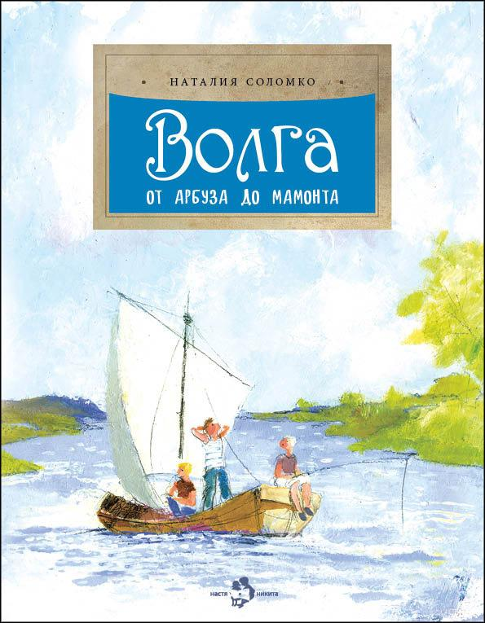 | Волга. От арбуза до мамонта | Наталия Соломко | Наталия Кондратова | Эта увлекательно написанная книга содержит интереснейшие географические и исторические сведения о великой русской реке — Волге-матушке, которая начинается с маленького ручейка среди лесов и болот, течет с севера на юг через всю страну и, становясь все более широкой и полноводной, в конце своего пути впадает в Каспийское море. Читатель узнает о том, какие реки вливаются в Волгу, какие рыбы, птицы, звери здесь водятся, какие народы живут на волжских берегах. Старинные приволжские города, события давней истории, происходившие в этих местах, этапы развития речного судоходства, бурлаки на Волге, сахарные камышинские арбузы, живописные пейзажи, вдохновлявшие известных художников, — всё это на страницах книги складывается в красочный портрет главной реки России. | 978-5-907953-62-8 | 9785907953628 | обл | 70x108 1/8 | 4901 99 000 0 | 90 г. | 2025 | 50 | 24 | 6+ | 220 | Волга |  | 0
  | Вулканы. Ужасные и манящие | Римма Алдонина, Ольга Сазонова | Елена Поповская | Каждый день на земле активно извергаются почти двадцать вулканов. Часто извержения сопровождаются ужасными разрушениями, которые невозможно не только предотвратить, но иногда и предсказать. Почему это происходит, какие бывают вулканы и почему, несмотря на опасность, люди всё равно продолжают селиться неподалёку от них, вы узнаете из этой книги. | 978-5-907953-70-3 | 9785907953703 | обл | 70x108 1/8 | 4901 99 000 0 | 90 г. | 2025 | 50 | 24 | 6+ | 220 | Вулканы |  | 0
  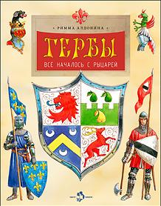 | Гербы. Всё началось с рыцарей | Римма Алдонина | Владимир Голубев | У многих современных государств, городов и земель есть собственные гербы. И каждая деталь на них что-нибудь означает. Если понимать, что именно, — можно узнать много интересного об истории этого края и о том, чем он славится сейчас. Наука геральдика, появившаяся во времена рыцарей, откроет вам, как составляются гербы, что означают разные цвета, фигуры, предметы и как сделать свой собственный герб. | 978-5-907953-44-4 | 9785907953444 | обл | 70x108 1/8 | 4901 99 000 0 | 90 г. | 2025 | 50 | 24 | 6+ | 190 | Гербы |  | 0
 | Город грамотеев. Великий Новгород | Римма Алдонина | Наталия Кондратова | Однажды археологи нашли берестяную кору с детскими каракулями. Так были открыты знаменитые новгородские берестяные грамоты. Они позволили узнать не только о том, на чём писали новгородцы, но и какие школы у них были, какие храмы они строили, как был устроен город и что заботило его жителей, среди которых были такие легендарные личности, как Антоний Римлянин, купец Садко и князь-победитель Александр Невский. | 978-5-907953-25-3 | 9785907953253 | обл | 70x108 1/8 | 4901 99 000 0 | 90 г. | 2025 | 50 | 24 | 6+ | 175 | Город грамотеев |  | 0
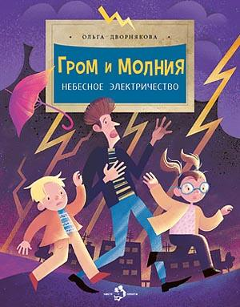 | Гром и молния. Небесное электричество | Ольга Дворнякова | Наталья Карпова | Каждый день в небе над нашей планетой возникают четыре миллиона молний, и их появление сопровождается ужасным грохотом — громом. Эта парочка — молния и гром — не только одно из самых красивых и пугающих природных явлений в мире, но и одно из самых загадочных. Приоткроем завесу тайны над тем, как работает гигантское электрическое поле Земли. | 978-5-907953-53-6 | 9785907953536 | обл | 70x108 1/8 | 4901 99 000 0 | 90 г. | 2025 | 50 | 24 | 6+ | 220 | Гром и молния |  | 0
 | Дмитрий Менделеев | Ирина Никитина | Александр Яковлев | На открытиях великого ученого Дмитрия Менделеева построена вся современная химия. Но немногие знают, что и в свободное от серьезной науки время он поражал окружающих своими талантами — мастерил... чемоданы, великолепно играл в шахматы, разгадывал тайну «лунной краски» и даже совершал опасные полеты на воздушном шаре! Великий ученый, составивший «Периодическую систему химических элементов» предстает в этой книге во всем многообразии своей творческой натуры. Автор интересно и доступно раскрывает принципы построения таблицы Менделеева, рассказывает о том, как он над ней работал и как, наконец, нашел верное решение. | 978-5-907842-41-0 | 9785907842410 | обл | 70x108 1/8 | 4901 99 000 0 | 90 г. | 2024 | 50 | 24 | 6+ | 175 | Дмитрий Менделеев |  | 0
 | Дома мира | Ольга Колпакова | Ольга Громова | Каких только домов на свете не бывает! В России — бревенчатые избы, в Африке — дома из глины, во Вьетнаме — из бамбука, а на Севере — даже из снега. Есть переносные дома: вигвам, яранга, чум, юрта. Есть дома на колёсах: цыганская кибитка, трейлер. Дома строили и на воде, и в пещерах, и на горных склонах. Но, конечно же, для любого человека самым лучшим всегда будет родной, отчий дом. | 978-5-907953-63-5 | 9785907953635 | обл | 70x108 1/8 | 4901 99 000 0 | 90 г. | 2025 | 50 | 24 | 6+ | 220 | Дома мира |  | 0
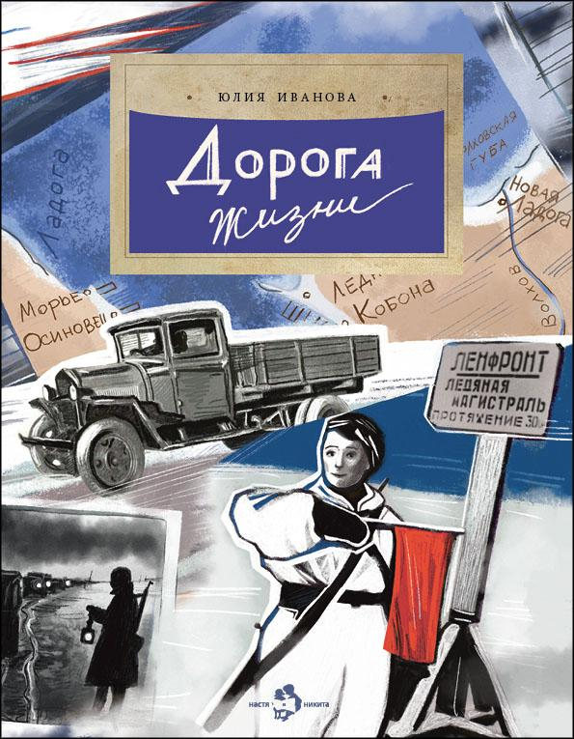 | Дорога жизни | Юлия Иванова | Диана Лапшина | Есть среди дорог такая, что никогда не будет забыта, — Дорога жизни. В самые тяжёлые времена она соединяла два берега Ла`дожского озера и была единственной надеждой на спасение для жителей блокадного Ленинграда. От неё зависели жизнь, смерть и победа над врагом. В этой книге мы расскажем о Дороге жизни, о подвиге людей, которые её создали, о человеческой отваге и большой любви. | 978-5-907953-05-5 | 9785907953055 | обл | 70x108 1/8 | 4901 99 000 0 | 90 г. | 2025 | 50 | 24 | 6+ | 175 | Дорога жизни |  | 0
 | Драконы | Степан Кайманов | Ольга Салль | С древних времён в мифологии народов мира драконы занимают особое место. Про них сложено немало легенд и сказок. Драконы становятся героями кинофильмов, мультфильмов, книг и видеоигр. Но откуда они появились? Существовали ли в реальности, в далёком прошлом, наводя ужас на наших предков? И есть ли сейчас животные, хоть немного напоминающие легендарных драконов? | 978-5-907842-30-4 | 9785907842304 | обл | 70x108 1/8 | 4901 99 000 0 | 90 г. | 2024 | 50 | 24 | 6+ | 175 | Драконы |  | 0
 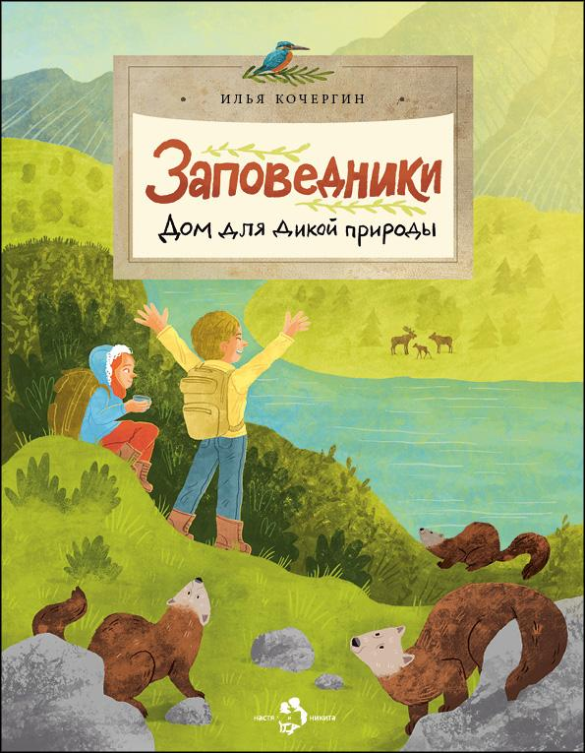 | Заповедники. Дом для дикой природы | Илья Кочергин | Мария Колкер | Что такое заповедники? Чем они отличаются от заказников и национальных парков? Кто в них работает и может ли попасть туда любой желающий? Эта книга о местах, где люди сохраняют живую природу, о тех, кто находится под охраной, и о том, что для дикой природы может сделать каждый из нас. | 978-5-907953-03-1 | 9785907953031 | обл | 70x108 1/8 | 4901 99 000 0 | 90 г. | 2025 | 50 | 24 | 6+ | 175 | Заповедники |  | 0
 | Зачем нужны налоги? | Татьяна Попова | Валерий Кожин | Жители Византии платили налог на воздух, англичане — на окна, Пётр Первый ввел налог на бороду! Сейчас каждый человек платит налог с заработанных денег. Есть налоги государственные и городские, ежегодные и ежемесячные. Зачем они нужны? Что будет, если налоги отменить, и можно ли их не платить? Узнаем, для чего нужны налоги современной экономике. | 978-5-907684-15-7 | 9785907684157 | обл | 70x108 1/8 | 4901 99 000 0 | 90 г. | 2023 | 50 | 24 | 6+ | 175 | Зачем нужны налоги |  | 0
 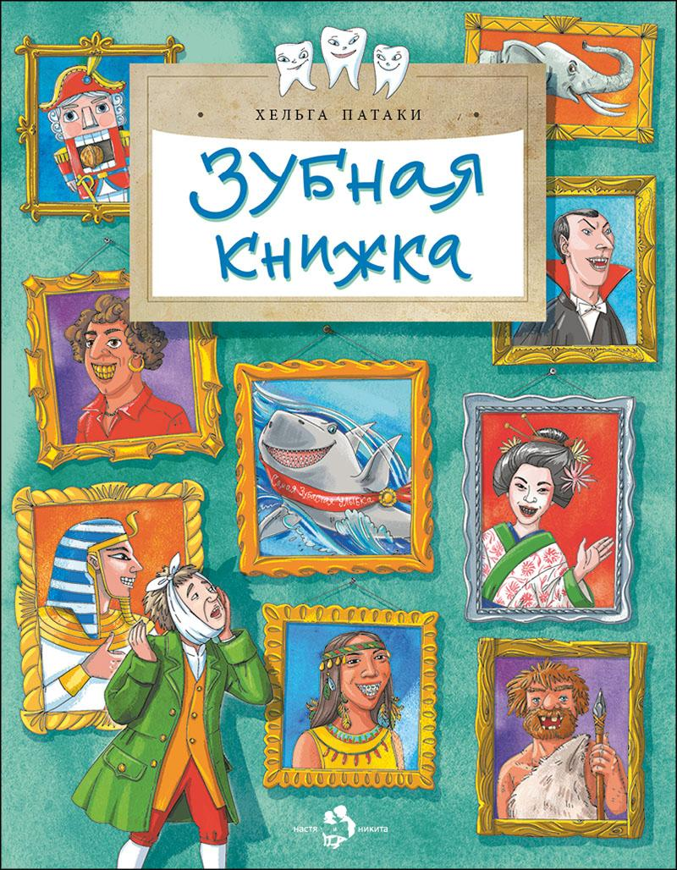 | Зубная книжка | Хельга Патаки | Ирина Иванова | От воинственного оскала наших первобытных предков до ослепительных улыбок кинозвёзд прошли тысячелетия. Что только люди не делали со своими зубами! Заостряли, спиливали, красили в чёрный цвет и украшали драгоценными камнями. Ну а современные врачи прекрасно разбираются в строении зубов и точно знают, как сохранить их здоровыми. | 978-5-907953-36-9 | 9785907953369 | обл | 70x108 1/8 | 4901 99 000 0 | 90 г. | 2025 | 50 | 24 | 6+ | 190 | Зубная книжка |  | 0
 | Исаакиевский собор | Римма Алдонина | Елена Поповская | Возведение Исаакиевского собора — одной из главных достопримечательностей Санкт-Петербурга — предстаёт перед читателями как захватывающая история. Как на болотистом грунте смогли поставить фундамент храма? Каким способом водружали огромные колонны? Зачем в куполе собора глиняные горшки? Какие скульптуры украшают стены и где изображён сам архитектор? Все ответы — на страницах этой книги. | 978-5-907953-15-4 | 9785907953154 | обл | 70x108 1/8 | 4901 99 000 0 | 90 г. | 2025 | 50 | 24 | 6+ | 175 | Исаакиевский собор |  | 0
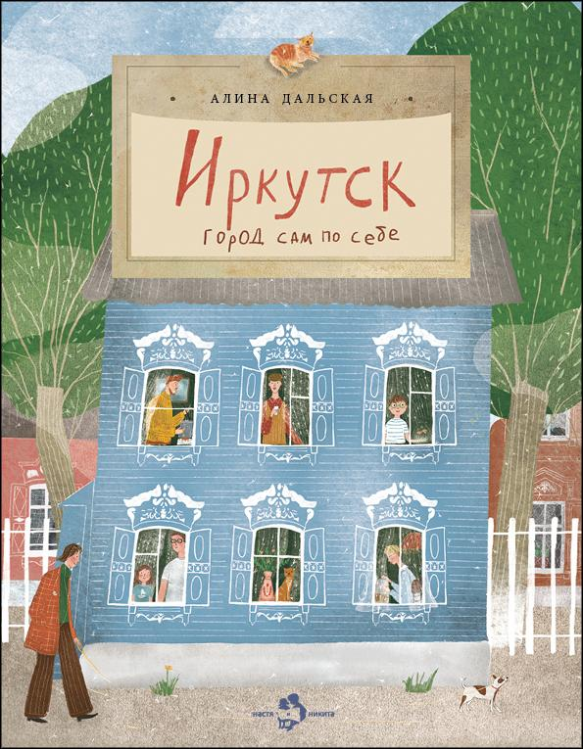 | Иркутск. Город сам по себе | Алина Дальская | Саяна Хомонова | Это город, куда в поисках богатства и славы приезжали самые предприимчивые люди. Отсюда отправлялись осваивать Сибирь русские научные экспедиции. Здесь же были места самой суровой ссылки. Иркутск — город, где переплелись культуры, народы и языки, на гербе изображён зверь, которого нет в природе, а жители называют себя сибиряками. | 978-5-907842-90-8 | 9785907842908 | обл | 70x108 1/8 | 4901 99 000 0 | 90 г. | 2024 | 50 | 24 | 6+ | 175 | Иркутск |  | 0
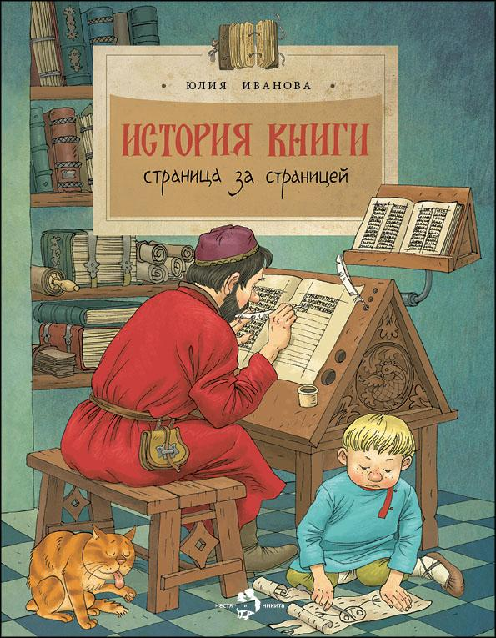 | История книги. Страница за страницей. | Юлия Иванова | Ольга Громова | Предлагаем прогуляться по страницам книжной истории. Узнать, какими были первые книги, первый письменный язык, первая бумага и кто изобрёл первый печатный станок. А кроме того побываем в настоящей редакции, узнаем, кто и как делает книги для того, чтобы они оказались у нас в руках, открывая двери в тысячи миров. | 978-5-907953-85-7 | 9785907953857 | обл | 70x108 1/8 | 4901 99 000 0 | 90 г. | 2025 | 50 | 24 | 6+ | 220 | История книги |  | 0 | Переиздание
 | История новогодней елки | Александр Ткаченко | Галина Зинько | Были времена, когда ёлку крепили к потолку верхушкой вниз, а когда-то её украшали только сладости и фрукты. Откуда пошёл обычай привозить детям ёлку и водить вокруг неё хороводы? Как праздновали Новый год и Рождество в России петровских времён? Какие необычные ёлки можно увидеть в разных странах? Эта книга полна удивительных фактов и интересных историй. | 978-5-907953-71-0 | 9785907953710 | обл | 70x108 1/8 | 4901 99 000 0 | 90 г. | 2025 | 50 | 24 | 6+ | 220 | История новогодней елки |  | 0
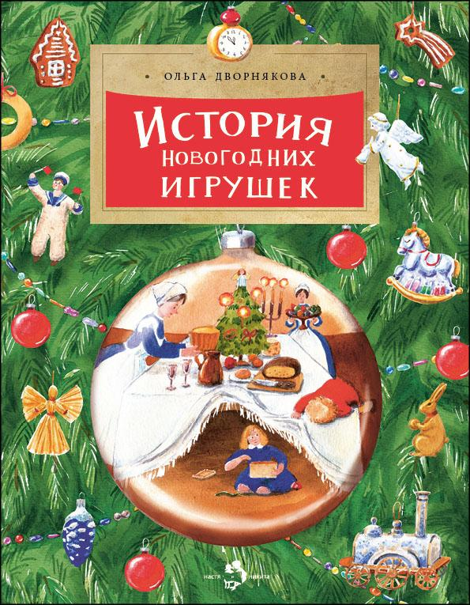 | История новогодних игрушек | Ольга Дворнякова | Дарья Григорьева | Гирлянды с фонариками, блестящие шары, игрушки самых разных форм и размеров, мишура… Вместе с наряженной ёлкой в дом приходит настоящий праздник. Какими бывают новогодние игрушки, как и когда они были придуманы? История новогодних игрушек — это и семейная история, и история нашей страны. | 978-5-907953-72-7 | 9785907953727 | обл | 70x108 1/8 | 4901 99 000 0 | 90 г. | 2025 | 50 | 24 | 6+ | 220 | История новогодних игрушек |  | 0
 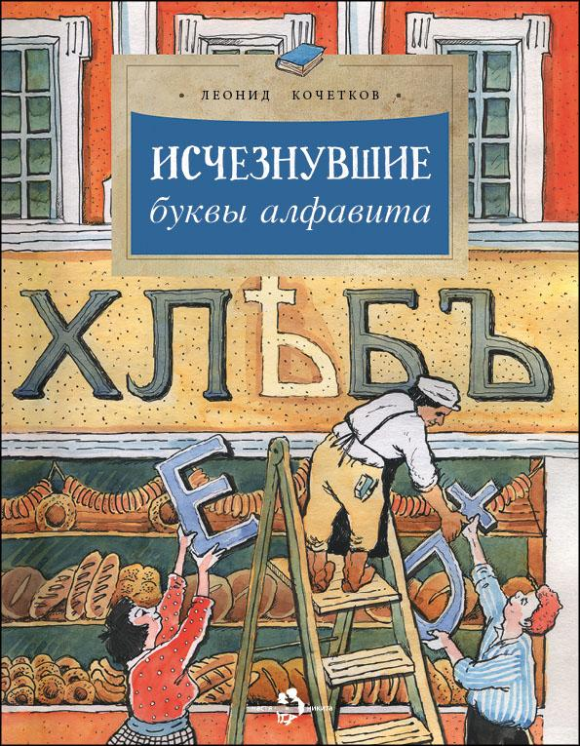 | Исчезнувшие буквы алфавита | Леонид Кочетков | Елена Поповская | О некоторых буквах старинной русской азбуки мы даже не знаем, как их правильно прочитать. Что же они означали, как звучали и почему исчезли? Каким был первый русский алфавит? Кто и когда придумал букву «ё», которую до сих пор то пишут, то не пишут? Буквы русского языка окружают нас повсюду — так давайте узнаем их историю. | 978-5-907953-18-5 | 9785907953185 | обл | 70x108 1/8 | 4901 99 000 0 | 90 г. | 2025 | 50 | 24 | 6+ | 175 | Исчезнувшие буквы |  | 0
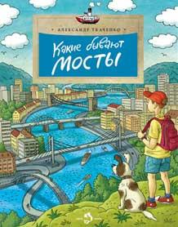 | Какие бывают мосты | Александр Ткаченко | Ольга Громова | Эта книга не только для будущих инженеров, конструкторов-мостостроителей, но и для всех любознательных ребят, которым хочется знать, как всё в мире устроено. Здесь подробно, понятно и интересно рассказано о том, какие бывают мосты, как они выглядят, по какому принципу построены, а также о том, сколько таланта и труда проявили люди при их возведении. | 978-5-907842-96-0 | 9785907842960 | обл | 70x108 1/8 | 4901 99 000 0 | 90 г. | 2025 | 50 | 24 | 6+ | 175 | Какие бывают мосты |  | 0
 | Как Пушкин русский язык изменил | Марина Улыбышева | Александр Яковлев | О том, что Пушкин — «наше всё», знает каждый. Но что же такого особенного сделал Александр Сергеевич, чтобы стать не просто одним из замечательных поэтов и писателей, которыми так славится Россия, но и занять главное место в нашей литературе? Эта книга откроет читателю, каким был русский язык до того, как появился Пушкин, и как изменилась русская речь под пером великого поэта. | 978-5-907953-28-4 | 9785907953284 | обл | 70x108 1/8 | 4901 99 000 0 | 90 г. | 2025 | 50 | 24 | 6+ | 175 | Как Пушкин русский язык изменил |  | 0
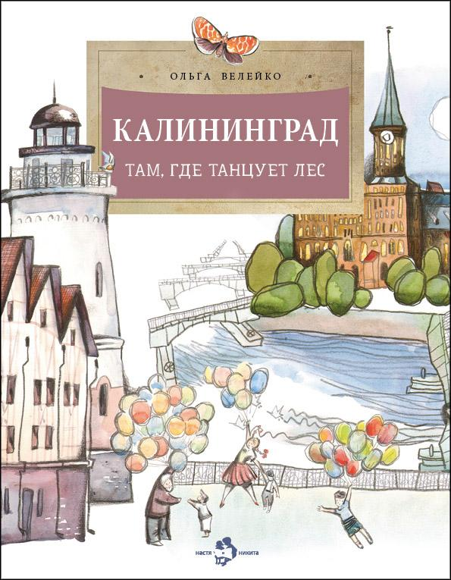 | Калининград. Там, где танцует лес | Ольга Велейко | Михаил Желудков | Калининград — красивый, современный и немножко сказочный. Книга рассказывает об окутанных тайнами обширных подземельях города, о его древних сооружениях, об удивительном камне янтаре, который добывают в этих местах. И конечно, о природе расположенного в Калининградской области национального парка Куршская коса: о его белых песках, блуждающих дюнах, танцующих деревьях… | 978-5-907953-73-4 | 9785907953734 | обл | 70x108 1/8 | 4901 99 000 0 | 90 г. | 2024 | 50 | 24 | 6+ | 220 | Калининград |  | 0
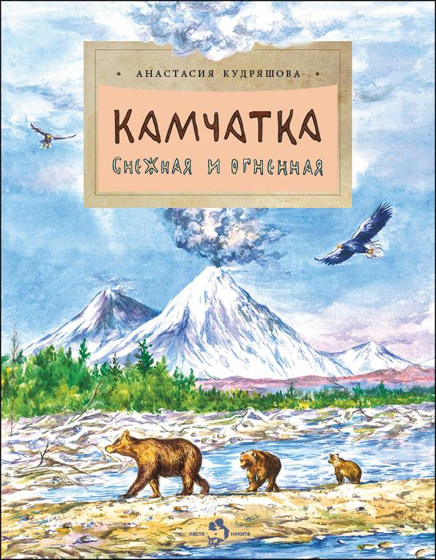 | Камчатка. Снежная и огненная | Анастасия Кудряшова | Фёдор Усачёв | Далеко на востоке России есть полуостров Камчатка. Уникальная первозданная природа привлекает туристов со всего мира, в горячих источниках любят погреться не только люди, но и медведи, а песок на пляжах Тихого океана — чёрный. Здесь раньше всего в нашей стране восходит солнце, и жители могут похвастаться тем, что пьют утренний чай, любуясь из окна сразу несколькими вулканами! | 978-5-907842-32-8 | 9785907842328 | обл | 70x108 1/8 | 4901 99 000 0 | 90 г. | 2024 | 50 | 24 | 6+ | 175 | Камчатка |  | 0
 | Карелия. Край рек, озёр и лесов | Светлана Горева | Валентина Стахнова | Мы начнём путешествие по Карелии со столицы республики — города Петрозаводска, побываем на минеральных источниках с целебной водой, в Валаамском монастыре, удивительном музее деревянного зодчества Кижи и горном парке Рускеала. Белое море и крошечные лесные озёра-ламбушки, стремящиеся к небу сосны и твёрдая, как мрамор, карельская берёза, рыбалка и походы — всё это Карелия, край рек, озёр и лесов. | 978-5-907953-42-0 | 9785907953420 | обл | 70x108 1/8 | 4901 99 000 0 | 90 г. | 2025 | 50 | 24 | 6+ | 190 | Карелия |  | 0
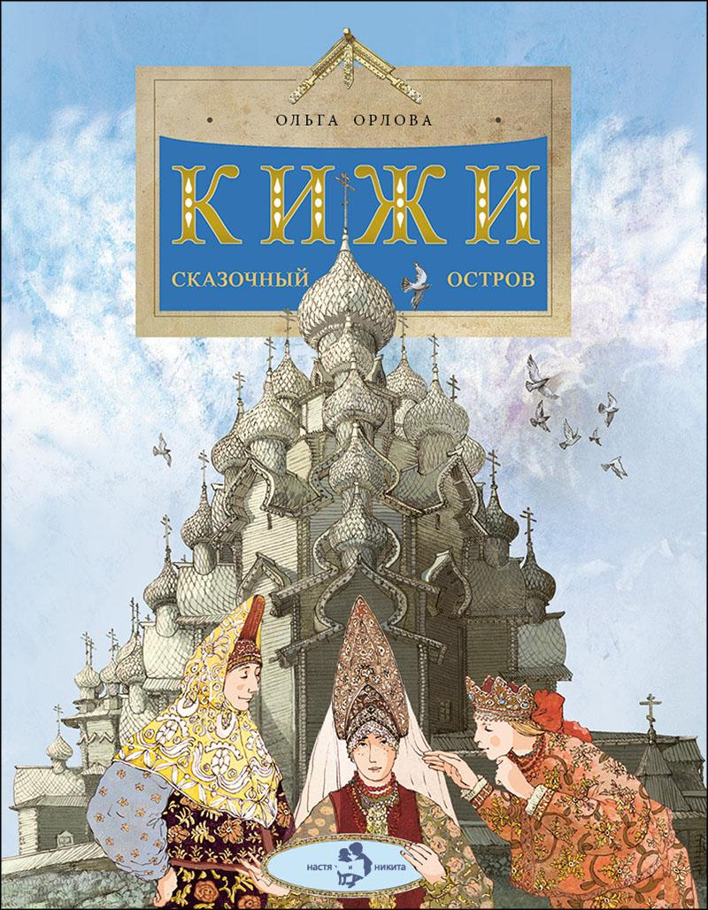 | Кижи. Сказочный остров | Ольга Орлова | Наталия Кондратова, Петр Кондратов | Кижи — музей под открытым небом. Это небольшой остров, где собраны деревянные постройки, привезённые с разных концов севера нашей страны. Старинные мельницы и сегодня крутят лопастями-крыльями. Искусные мастера вырезают топором затейливые наличники для деревянных окон. Деревянные церкви устремили вверх свои купола-маковки. На этом чудо-острове живут не только люди, но и сказки. | 978-5-907953-67-3 | 9785907953673 | обл | 70x108 1/8 | 4901 99 000 0 | 90 г. | 2025 | 50 | 24 | 6+ | 220 | Кижи |  | 0
 | Книжка про снежинки | Ольга Дворнякова | Ольга Громова | Как получается, что у снежинок всегда шесть граней? Откуда берётся снег и почему он хрустит под ногами? Из-за чего лёд скользкий? Снег — чудесная особенность нашей планеты, каждый год он покрывает четвёртую часть Земли. А главное, что у снега есть тайны, которые непросто разгадать. | 978-5-907953-74-1 | 9785907953741 | обл | 70x108 1/8 | 4901 99 000 0 | 90 г. | 2025 | 50 | 24 | 6+ | 220 | Книжка про снежинки |  | 0
 | Коломенское. Дача русских царей | Надежда Щербакова | Фёдор Усачёв | «Коломенское» – когда-то летняя царская резиденция, а сейчас музей-заповедник совсем недалеко от центра Москвы, любимое многими место отдыха. Здесь можно полюбоваться на словно игрушечный царский дворец, посетить церковь, где молилось не одно поколение царской семьи, погулять среди самых старых в городе дубов, заглянуть в аптекарский огород и отведать коломенских яблок в саду. | 978-5-907842-86-1 | 9785907842861 | обл | 70x108 1/8 | 4901 99 000 0 | 90 г. | 2024 | 50 | 24 | 6+ | 175 | Коломенское |  | 0
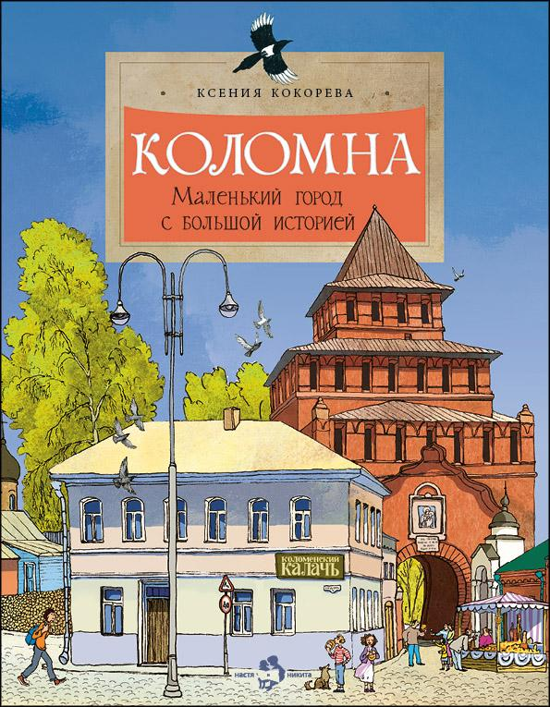 | Коломна. Маленький город с большой историей | Ксения Кокорева | Пётр Кондратов | Коломна — город, полный истории и легенд. Князь Дмитрий Донской собирал здесь войско накануне битвы на Куликовом поле, в башне Коломенского кремля была заключена жена самозваного царя Марина Мнишек, а монастырь здесь построили по благословению святого Сергия Радонежского. Прогуляемся по старинным улицам купеческого города, заглянем в его музеи и, конечно, отведаем знаменитой коломенской пастилы. | 978-5-907953-31-4 | 9785907953314 | обл | 70x108 1/8 | 4901 99 000 0 | 90 г. | 2025 | 50 | 24 | 6+ | 175 | Коломна |  | 0
 | Кольца Москвы | Лариса Скрыпник | Наталия Кондратова | Если открыть карту Москвы, то хорошо видно, что вокруг Кремля, разбегаясь, будто круги по воде, расположились кольца: Бульварное, Садовое, Третье транспортное кольцо, МКАД... Каждое из них может поведать много интересного из истории города. Книга открывает удивительный мир, в котором прошлое нашей столицы тесно связано московскими кольцами с сегодняшним днём. | 978-5-907953-30-7 | 9785907953307 | обл | 70x108 1/8 | 4901 99 000 0 | 90 г. | 2025 | 50 | 24 | 6+ | 175 | Кольца Москвы |  | 0
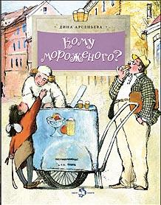 | Кому мороженого? | Дина Арсеньева | Наталия Кондратова | Когда-то это было угощение только для королей, а рецепт его приготовления считался государственной тайной. Какое мороженое ел Александр Македонский? Кто изобрёл вафельный стаканчик и эскимо? Прочитав книжку, вы познакомитесь с различными мифами, легендами и фактами, связанными с историей мороженого. А ещё узнаете о том, как его делают сегодня. | 978-5-907842-93-9 | 9785907842939 | обл | 70x108 1/8 | 4901 99 000 0 | 90 г. | 2024 | 50 | 24 | 6+ | 175 | Кому мороженого? |  | 0
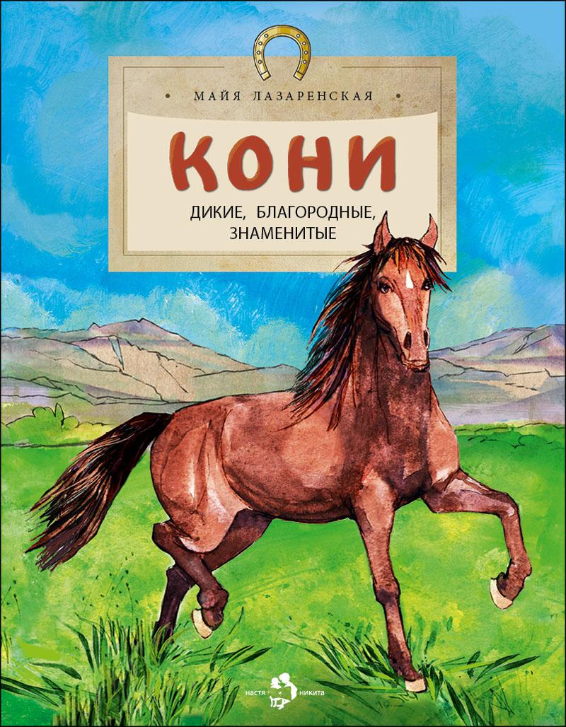 | Кони. Дикие, благородные, знаменитые | Майя Лазаренская | Наталья Рачинская | До появления машин именно лошади возили людей и грузы, тащили за собой плуг, участвовали в сражениях. Лошади были нашими верными спутниками и помощниками на протяжении веков и навсегда вошли в мировую культуру человечества. История, книги, живопись, скульптура, архитектура, поговорки — всюду мы найдём лошадиную тему. | 978-5-907953-14-7 | 9785907953147 | обл | 70x108 1/8 | 4901 99 000 0 | 90 г. | 2025 | 50 | 24 | 6+ | 175 | Кони |  | 0
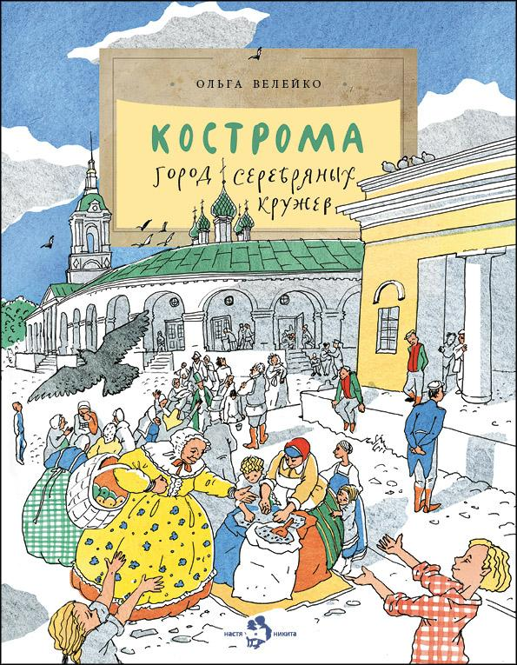 | Кострома. Город серебряных кружев | Ольга Велейко | Елена Поповская | Кострома знаменита и своим кремлём, и древними соборами, и подвигом, который совершил Иван Сусанин в здешних дремучих лесах. А ещё славится Кострома умельцами, которые плетут тонкие кружева из серебряных нитей и делают мягкие льняные ткани. Именно в Костроме живёт любимая всеми Снегурочка, а весну здесь провожают хороводами и старинными песнями. | 978-5-907953-24-6 | 9785907953246 | обл | 70x108 1/8 | 4901 99 000 0 | 90 г. | 2025 | 50 | 24 | 6+ | 175 | Кострома |  | 0
 | Кремль. Сердце Москвы | Наталия и Василий Волковы | Наталия Кондратова | Старинные соборы с вековой историей, трофеи знаменитых побед, здания, где происходили важные события нашей страны, и центр современной жизни — всё это Московский Кремль. В этой книге мы прогуляемся по его самым интересным местам и поймём, почему Кремль называют сердцем не только Москвы, но и всей России. | 978-5-907953-23-9 | 9785907953239 | обл | 70x108 1/8 | 4901 99 000 0 | 90 г. | 2025 | 50 | 24 | 6+ | 175 | Кремль |  | 0
 | Кронштадт. Город-крепость | Юлия Иванова | Екатерина Худеева | Кронштадт — город-крепость и колыбель русского флота. За всю историю города ни один вражеский корабль не смог пройти мимо него к Санкт-Петербургу. Жизнь Кронштадта всегда была прочно связана с Военно-морским флотом России, а основными его жителями стали офицеры и моряки. Как проходила их повседневная жизнь на острове? Как строились форты, гавани и пристани? Давайте узнаем об этом, вернувшись во времена, когда Пётр Первый воплощал здесь мечты о величии Российской державы. | 978-5-907953-16-1 | 9785907953161 | обл | 70x108 1/8 | 4901 99 000 0 | 90 г. | 2024 | 50 | 24 | 6+ | 175 | Кронштадт |  | 0
 | Кулибин. Главный механикус России | Марина Улыбышева | Ольга Громова | Иван Кулибин — легенда и гордость русской культуры, нижегородский мастер-самоучка, создатель уникальных механизмов, изобретатель, идеи которого обогнали своё время. Иностранцы охотились за его чертежами, а он всю свою жизнь думал не о личной выгоде, а о славе Отечества. Может быть, впервые жизнь и судьба русского гения в этой книге предстают так живо, доступно и по-человечески тепло. | 978-5-907953-34-5 | 9785907953345 | обл | 70x108 1/8 | 4901 99 000 0 | 90 г. | 2025 | 50 | 24 | 6+ | 190 | Кулибин |  | 0
 | Курилы. Самый край российской земли | Артём Безменов | Артём Безменов | Курильские острова — это горы, вулканы, скалы, Охотское море с одной стороны и огромный Тихий океан с другой. Деревья здесь маленькие, а травы гигантские. На суше животный мир не очень разнообразен, зато в воде кого только нет! Местные жители используют вертолёты вместо маршруток, а учёные почти в каждый свой приезд совершают открытия — от нового растения до целого острова. | 978-5-907842-14-4 | 9785907842144 | обл | 70x108 1/8 | 4901 99 000 0 | 90 г. | 2024 | 50 | 24 | 6+ | 175 | Курилы |  | 0
 | Легендарные корабли-гиганты | Михаил Пегов | Наталья Новосвитная | С давних пор человек мечтал о надёжном корабле-великане. Однако построить большое судно с хорошими мореходными качествами долго не получалось. Не хватало знаний, технологий, подходящих материалов. Эта книга о том, как век за веком человек двигался к своей мечте и как он её достиг. | 978-5-907953-80-2 | 9785907953802 | обл | 70x108 1/8 | 4901 99 000 0 | 90 г. | 2025 | 50 | 24 | 6+ | 220 | Корабли-гиганты |  | 0
 | Ледоколы. Рассекая льды | Олег Бундур | Наталья Карпова | В любое время года, даже в суровую полярную ночь, когда в Арктике солнце полгода не появляется на небе, через льды ходят атомные ледоколы — мощные, красивые и безопасные. А путь им проложили поморский коч, пароход «Пайлот» со срезанным носом, первый корабль с металлическими бортами «Ермак» и «Ленин» с ядерным реактором. | 978-5-907953-75-8 | 9785907953758 | обл | 70x108 1/8 | 4901 99 000 0 | 90 г. | 2025 | 50 | 24 | 6+ | 220 | Ледоколы |  | 0
 | Лермонтов. Трудный подросток русской литературы | Наталья Ключарёва | Наталия Кондратова | Бесконечно любимый и избалованный своей бабушкой ребёнок, высокомерный подросток, смелый до безрассудства офицер — таким знали Лермонтова современники. Он прожил всего 26 лет, его поэтический дар только входил в силу. Но вот уже два столетия Лермонтова любят, возможно, именно за безоглядную юношескую горячность. | 978-5-907842-58-8 | 9785907842588 | обл | 70x108 1/8 | 4901 99 000 0 | 90 г. | 2024 | 50 | 24 | 6+ | 175 | Лермонтов |  | 0
 | Летающие звёзды | Александр Ткаченко | Ольга Громова | Всего несколько десятилетий назад в ночном небе появились «летающие звёзды» — искусственные спутники Земли. Эта книга рассказывает о том, как человеку удалось преодолеть земное притяжение и вырваться в космос, как готовят космонавтов, как устроен скафандр, как проходит приземление, какую работу выполняют сегодняшние спутники. | 978-5-907684-97-3 | 9785907684973 | обл | 70x108 1/8 | 4901 99 000 0 | 90 г. | 2024 | 50 | 24 | 6+ | 175 | Летающие звезды |  | 0
 | Ломоносов. Рыбак-академик | Юрий Нечипоренко, Алина Дальская | Наталия Кондратова | Триста лет назад в России родился человек, имя которого знают все, — Михаил Васильевич Ломоносов. В его честь названы улицы и проспекты, школы и университеты. Есть даже кратер Ломоносова на Луне… Как сын поморского рыбака стал великим учёным и двинул вперёд не только науку, промышленность, но и поэзию? | 978-5-907953-60-4 | 9785907953604 | обл | 70x108 1/8 | 4901 99 000 0 | 90 г. | 2025 | 50 | 24 | 6+ | 220 | Ломоносов |  | 0
 | Маяки. Помощники капитанов | Алена Васнецова | Екатерина Колесникова | Всем известно, что свет маяка указывает путь кораблям. Но какими бывают маяки? Из чего их строят? Откуда берётся свет? Что у маяка внутри и почему он мигает? Чем занимается смотритель маяка и какие маяки самые знаменитые в мире? Обо всём мы узнаем из этой книжки. | 978-5-907953-78-9 | 9785907953789 | обл | 70x108 1/8 | 4901 99 000 0 | 90 г. | 2025 | 50 | 24 | 6+ | 220 | Маяки |  | 0
 | Медный всадник. Главный всадник Петербурга | Дина Арсеньева | Елена Поповская | Медный всадник — самый знаменитый всадник Петербурга. В этой книге — драматическая история памятника итальянского скульптора Фальконе российскому императору Петру Первому. Памятника, который стал героем знаметиной поэмы Пушкина и до сих пор считается украшением, защитником и визитной карточкой города. | 978-5-907953-55-0 | 9785907953550 | обл | 70x108 1/8 | 4901 99 000 0 | 90 г. | 2025 | 50 | 24 | 6+ | 220 | Медный всадник |  | 0
 | Метро. Подземный город | Наталия и Василий Волковы | Наталия Кондратова | Метро — самый быстрый и популярный вид городского транспорта. Но это ещё и целый подземный мир, огромный, сложный и очень интересный. Познакомиться с ним поближе помогает эта насыщенная разнообразной информацией книга. Она посвящена открытому в 1935 году Московскому метрополитену, который считается самым красивым в мире. | 978-5-907953-56-7 | 9785907953567 | обл | 70x108 1/8 | 4901 99 000 0 | 90 г. | 2025 | 50 | 24 | 6+ | 220 | Метро |  | 0
 | Москва будущего глазами прошлого | Наталия и Василий Волковы | Наталия Кондратова, Петр Кондратов | В начале двадцатого века шоколадная фабрика «Эйнем» вкладывала в свои коробки со сладостями коллекционные открытки. На них художник предположил, как будет выглядеть Москва через двести лет. Удивительно, что очень многие из его фантазий воплотились и многие строения и изобретения действительно появились в нашей жизни! | 978-5-907953-04-8 | 9785907953048 | обл | 70x108 1/8 | 4901 99 000 0 | 90 г. | 2025 | 50 | 24 | 6+ | 175 | Москва будущего |  | 0
 | Московские высотки | Наталия и Василий Волковы | Наталия Кондратова | Правдивы ли легенды об огромных холодильниках, которые замораживают землю под высотками? Почему на шпиле одной из них нет пятиконечной звезды? И каким высотным зданиям так и не суждено было появиться на карте Москвы? Эта книга полна увлекательных подробностей и малоизвестных фактов о строительстве семи знаменитых московских «небоскребов». | 978-5-907953-57-4 | 9785907953574 | обл | 70x108 1/8 | 4901 99 000 0 | 90 г. | 2025 | 50 | 24 | 6+ | 220 | Московские высотки |  | 0
 | Мосты Петербурга | Хельга Патаки | Елена Поповская | Трудно поверить, что основатель Санкт-Петербурга Пётр Первый строить мосты… запрещал. Теперь же их в городе великое множество: наплавные, арочные, висячие, разводные. Мосты с грифонами, конями, львами... Присоединяйтесь к любимому развлечению петербуржцев и гостей города — прогулке по рекам и каналам в поисках удивительных открытий! | 978-5-907953-09-3 | 9785907953093 | обл | 70x108 1/8 | 4901 99 000 0 | 90 г. | 2025 | 50 | 24 | 6+ | 175 | Мосты Петербурга |  | 0
 | Мультфильмы. Секреты анимации | Юлия Иванова | Елена Поповская | Смотреть мультфильмы любят все. Ведь это похоже на волшебство: нарисованный персонаж вдруг начинает двигаться, говорить, улыбаться… В чём секрет этого искусства, как оно возникло и развивалось, в каких техниках снимают мультфильмы сейчас и как сделать свой собственный мультик в домашних условиях, рассказано в этой книжке, открывающей читателю увлекательный и разнообразный мир анимации. | 978-5-907842-94-6 | 9785907842946 | обл | 70x108 1/8 | 4901 99 000 0 | 90 г. | 2024 | 50 | 24 | 6+ | 175 | Мультфильмы |  | 0
 | Народные художественные промыслы. Сказочное богатство России | Юлия Варнакова | Юлия Варнакова | В России несколько сотен народных художественных промыслов — ярких, искусных! Как и где они появились? Какие секреты передают мастера из поколения в поколение? Полюбуйтесь на синеву гжели, золотой узор хохломы, снежную белизну вологодского кружева. Каждая из этих вещей хранит тепло человеческих рук и традиции, уходящие вглубь веков. | 978-5-907953-81-9 | 9785907953819 | обл | 70x108 1/8 | 4901 99 000 0 | 90 г. | 2025 | 50 | 24 | 6+ | 220 | Народные промыслы |  | 0 | Новинка
 | Наталия Сац. Создатель театра для детей | Катерина Антонова | Наталия Кондратова | На крыше Детского музыкального театра в Москве — огромная скульптура Синей птицы, птицы счастья. Это самый большой музыкальный театр для детей в России. Создала его Наталия Сац, которая хотела, чтобы детям в нём было интересно и во время спектакля, и до его начала, и в антракте. Она придумала не только Детский музыкальный театр, но и детский театр как таковой. Театр, который сам по себе — чудо и приключение. | 978-5-907684-76-8 | 9785907684768 | обл | 70x108 1/8 | 4901 99 000 0 | 90 г. | 2023 | 50 | 24 | 6+ | 175 | Сац |  | 0
 | На чаше весов. Старинные меры веса | Михаил Пегов | Александр Яковлев | Эта познавательная книжка рассказывает о весах: об их важной роли в жизни человека, о том, как они появились и служили людям на протяжении тысячелетий. Юный читатель с интересом узнает, что поначалу человек всё взвешивал с помощью собственных рук, потом были изобретены древнейшие рычажные весы, весы-безмен, затем пружинные весы. Сегодня повсюду применяются весы электронные, а чем удивят нас весы в будущем? | 978-5-907684-57-7 | 9785907684577 | обл | 70x108 1/8 | 4901 99 000 0 | 90 г. | 2023 | 50 | 24 | 6+ | 175 | На чаше весов |  | 0
 | Необитаемые острова | Николай Назаркин | Екатерина Колесникова | Отправляемся в путешествие в поисках идеального необитаемого острова. Узнаем, какими они бывают, как возникают и где их искать. Освоим основы выживания в полном одиночестве: как построить жилье, добыть еду и воду. И главное выясним, как с такого острова выбраться, если путешествие не покажется нам таким уж романтичным. | 978-5-907312-31-9 | 9785907312319 | обл | 70x108 1/8 | 4901 99 000 0 | 90 г. | 2020 | 50 | 24 | 6+ | 175 | Необитаемые острова |  | 0
 | Необычные места России | Степан Кайманов | Фёдор Усачёв | Россия — как сундук с сокровищами. Откроешь его — и можно бесконечно долго перебирать драгоценности: то пустыня среди таёжных лесов, то розовое озеро с соляными пляжами, то вулкан-матрёшка, то бухта с разноцветными стёклышками вместо песка. Самой толстой книги не хватит, чтобы рассказать обо всех удивительных местах нашей Родины. Но о некоторых из них мы узнаем прямо сейчас. | 978-5-907953-61-1 | 9785907953611 | обл | 70x108 1/8 | 4901 99 000 0 | 90 г. | 2025 | 50 | 24 | 6+ | 220 | Места России |  | 0
...

